Hoja 1
Dado X que se encuentra en la celda 200 e Y en la celda 201 (ambos números positivos), se pide realizar un programa Abacus con punto de carga en 300, que realice la multiplicación de X e Y, y dejar el resultado de la multiplicación en la celda 200.

Por conveniencia puedo hacer ir restando 1 al contador hasta que llegue a 0, si no tendria que comparar 2 celdas
Tendre que hacer una suma que sea sumar X veces Y o viceversa, un ciclo

 | Dir | Contenido | Comentarios
 | 200 |  | X
 | 201 |  | Y
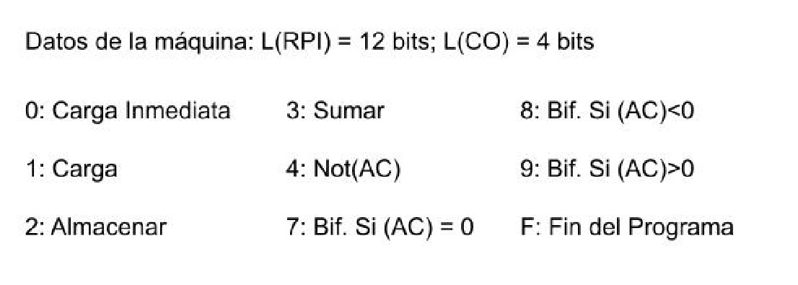
 | 202 |  | X*Y (X+X+X+X...) Y veces, la inicializo en 0
 | ...
 | 2FE
 | 2FF | FFFF | -1
-> | 300 | 0000 | (AC)=0000
 | 301 | 2202 | (202)=0000 Almaceno el 0 en la 202, inicializo la suma
 | 302 | 1200 | (AC)=X
 | 303 | 730F | Si X es 0 lo mando a la celda donde termina el programa
 | 304 | 1201 | (AC)=Y
 | 305 | 730F | Si Y es 0 lo mando a la celda donde termina el programa
 | 306 | 22FE | (2FE)=Y
 | 307 | 1202 | (AC)=(202) lo que sea que sea la suma
 | 308 | 3200 | (AC)=(202)+X
 | 309 | 2202 | (202)=(202)+X
 | 30A | 12FE | (AC)=Y
 | 30B | 32FF | (AC)=Y-1
 | 30C | 2201 | (201)=Y-1
 | 30D | 730F | Si Y-1=0 va a la celda de fin de programa
 | 30E | 9307 | Si el contador no es 0, reinicio la secuencia
 | 30F | F000
 | 310
 | 311
 | 312
 | 313
 | 314

